UI
1. 자원 UI

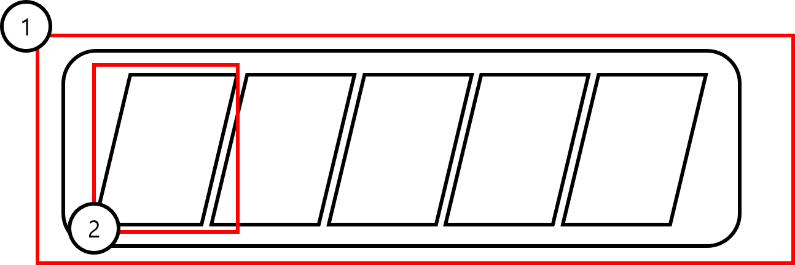

번호 | 명칭 | 내용 | 비고
1
2 | 체력 바

